1
工程款支付证书
工程名称 |  | 颍泉区2018年统筹整合资金道路工程二标段 |  |  |  |  |  |  |  |  | ERP编号 | 9915 | 档案编号 | CD2018-002
合同金额 |  | 6,234,509.49 |  | 中标 日期 | 2018.6.25 |  | 已供工程 资料 | 中标通知书、施工合同及内部承包协议（在施总那办理审批）原件 |  |  |  | 庐江 | 责任 单位 | 业务二部
决算金额 |  |  |  | 竣工 日期 |  |  |  |  |  |  |  | 合肥 | 责任人 | 刘营13515585776
序号 | 工程款到账 |  |  | 开票情况 |  | 管理费 |  | 代缴税金 | 其他扣款 |  | 预留款 |  | 实际支付
 | 日期 | 账户 | 金额 | 日期 | 金额 | 比例 | 金额 | 金额 | 金额 | 备注 | 金额 | 备注 | 户名 | 金额
1 | 2018.8.13 | 中 | 2,221,217.00 | 2018-08-10 | 2,221,217.00 | 1.0% | 22,213.00 | 32,976.00 | 500.00 |  |  |  | 8材料 | 2,165,528.00
 |  |  |  |  |  |  |  |  |  | 代扣水利基金667元，代扣企税32309元; 2018.8.6开具外经证500元

合计 |  | - | 2,221,217.00 | - | 2,221,217.00 | - | 22,213.00 | 32,976.00 | 500.00 | - | 0.00 | - | - | 2,165,528.00
本次结算 支付明细 |  | 应支付金额 |  | 2,165,528.00 |  |  |  | 实际支付金额 |  | 小写 | 0.00
 |  | 已支付金额 |  | 2,165,528.00 |  |  |  |  |  | 大写 | 零元整
申请部门 意见 |  | 制表：许文荣 |  |  |  |  |  | 项目管理 意见 |  | 施总、朱总已同意支付（附表背面截图）。
财务初审 意见 |  |  |  |  |  |  |  | 财务审核 意见
质安初审 意见 |  |  |  |  |  |  |  | 质安稽查 意见
总经理审批 |  |  |  |  |  |  |  | 董事长审批

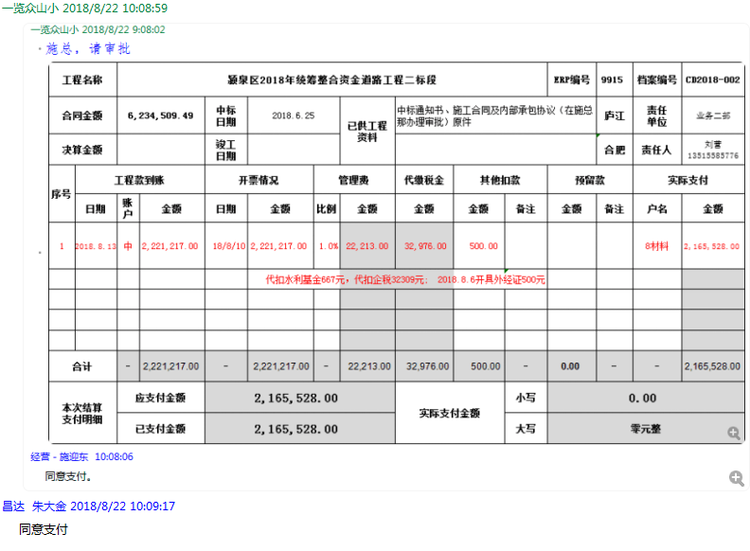

2
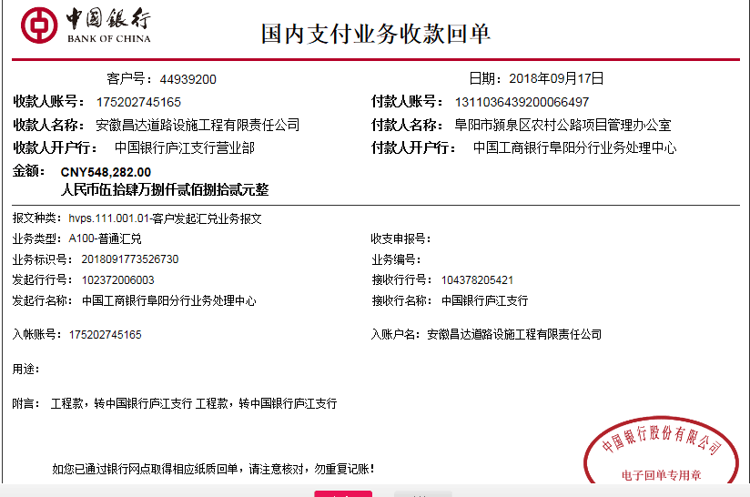
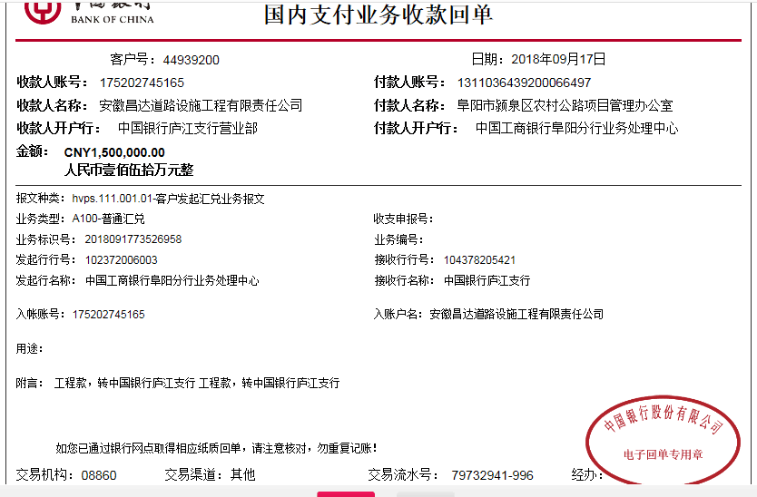
工程款支付证书
工程名称 |  | 颍泉区2018年统筹整合资金道路工程二标段 |  |  |  |  |  |  |  |  | ERP编号 | 9915 | 档案编号 | CD2018-044
合同金额 |  | 6,234,509.49 |  | 中标 日期 | 2018.6.25 |  | 已供工程 资料 | 中标通知书、施工合同及内部承包协议（审批中）原件 |  |  |  | 庐江 | 责任 单位 | 业务二部
决算金额 |  |  |  | 竣工 日期 |  |  |  |  |  |  |  | 合肥 | 责任人 | 刘营13515585776
序号 | 工程款到账 |  |  | 开票情况 |  | 管理费 |  | 代缴税金 | 其他扣款 |  | 预留款 |  | 实际支付
 | 日期 | 账户 | 金额 | 日期 | 金额 | 比例 | 金额 | 金额 | 金额 | 备注 | 金额 | 备注 | 户名 | 金额
1 | 2018.8.13 | 中 | 2,221,217.00 | 2018-08-10 | 2,221,217.00 | 1.0% | 22,213.00 | 32,976.00 | 500.00 |  |  |  | 8材料 | 2,165,528.00
 |  |  |  |  |  |  |  |  |  | 代扣水利基金667元，代扣企税32309元; 2018.8.6开具外经证500元
 | 本次
2 | 2018-09-17 | 中 | 2,048,282.00 | 2018-09-13 | 2,048,282.00 | 1.0% | 20,482.82 | 30409.00 | 0.00 |  |  |  | 材料 | 1,997,390.18

合计 |  | - | 4,269,499.00 | - | 4,269,499.00 | - | 42,695.82 | 63,385.00 | 500.00 | - | 0.00 | - | - | 4,162,918.18
本次结算 支付明细 |  | 应支付金额 |  | 1,997,390.18 |  |  |  | 实际支付金额 |  | 小写 | 0.00
 |  | 已支付金额 |  | 1,997,390.18 |  |  |  |  |  | 大写 | 零元整
申请部门 意见 |  | 制表：许文荣 |  |  |  |  |  | 项目管理 意见 |  | 施总、朱总已同意支付（附表背面截图）。
财务初审 意见 |  |  |  |  |  |  |  | 财务审核 意见
质安初审 意见 |  |  |  |  |  |  |  | 质安稽查 意见
总经理审批 |  |  |  |  |  |  |  | 董事长审批

3
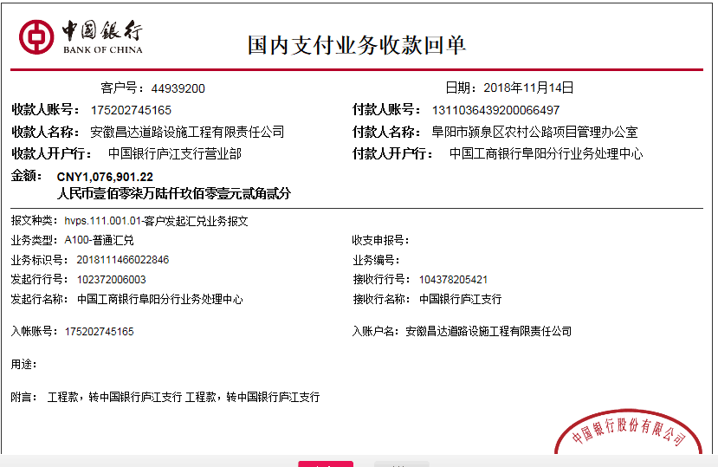
工程款支付证书
工程名称 |  | 颍泉区2018年统筹整合资金道路工程二标段 |  |  |  |  |  |  |  |  | ERP编号 | 9915 | 档案编号 | CD2018-044
合同金额 |  | 6,234,509.49 |  | 中标 日期 | 2018.6.25 |  | 已供工程 资料 | 中标通知书、施工合同及内部承包协议（审批中）原件 |  |  |  | 庐江 | 责任 单位 | 业务二部
决算金额 |  |  |  | 竣工 日期 |  |  |  |  |  |  |  | 合肥 | 责任人 | 刘营13515585776
序号 | 工程款到账 |  |  | 开票情况 |  | 管理费 |  | 代缴税金 | 其他扣款 |  | 预留款 |  | 实际支付
 | 日期 | 账户 | 金额 | 日期 | 金额 | 比例 | 金额 | 金额 | 金额 | 备注 | 金额 | 备注 | 户名 | 金额
1 | 2018.8.13 | 中 | 2,221,217.00 | 2018-08-10 | 2,221,217.00 | 1.0% | 22,213.00 | 32,976.00 | 500.00 |  |  |  | 8材料 | 2,165,528.00
 |  |  |  |  |  |  |  |  |  | 代扣水利基金667元，代扣企税32309元; 2018.8.6开具外经证500元
2 | 2018-09-17 | 中 | 2,048,282.00 | 2018-09-13 | 2,048,282.00 | 1.0% | 20,482.82 | 30409.00 | 0.00 |  |  |  | 材料 | 1,997,390.18
本次 |  |  |  |  | 扣企税29794元，扣印花税615
3 | 2018-11-14 | 中 | 1,076,901.22 | 2018-11-09 | 1,358,290.22 | 1.0% | 10,769.01 | 20,165.00 | 0.00 |  |  |  | 刘营 | 53,550.44
 |  |  |  |  |  |  | 扣企税 19757元 扣印花税 408元 |  |  |  |  |  | 材料 | 992,416.77

合计 |  | - | 5,346,400.22 | - | 5,627,789.22 | - | 53,464.83 | 83,550.00 | 500.00 | - | 0.00 | - | - | 5,208,885.39
本次结算 支付明细 |  | 应支付金额 |  | 1,045,967.21 |  |  |  | 实际支付金额 |  | 小写 | 53,550.44
 |  | 已支付金额 |  | 992,416.77 |  |  |  |  |  | 大写 | 伍万叁仟伍佰伍拾元肆角叁分
申请部门 意见 |  | 制表：朱敏 |  |  |  |  |  | 项目管理 意见 |  | 施总、朱总已同意支付（附表背面截图）。
财务初审 意见 |  |  |  |  |  |  |  | 财务审核 意见
质安初审 意见 |  |  |  |  |  |  |  | 质安稽查 意见
总经理审批 |  |  |  |  |  |  |  | 董事长审批

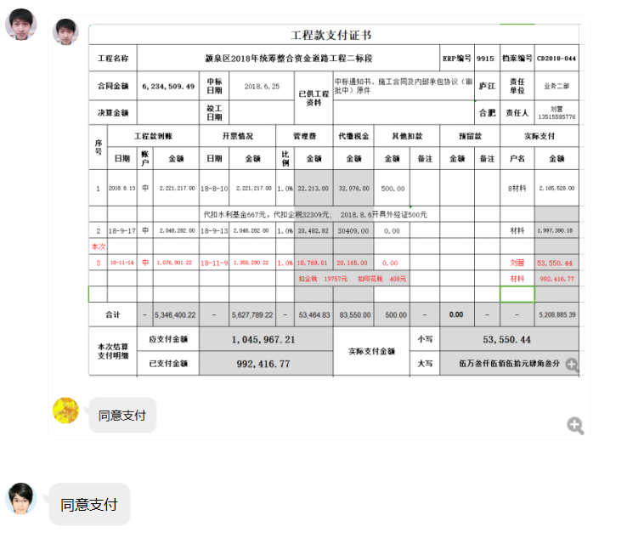

4
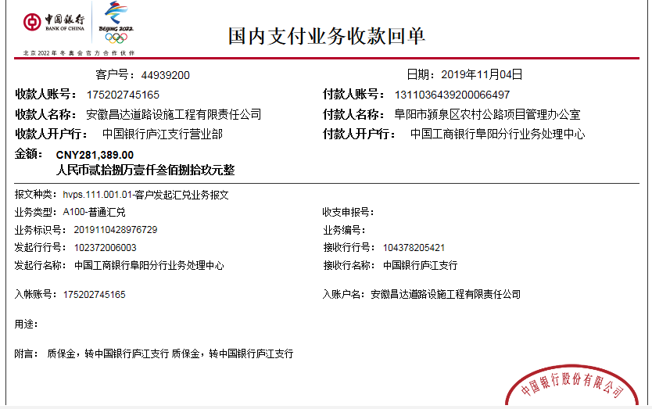
工程款支付证书
工程名称 |  | 颍泉区2018年统筹整合资金道路工程二标段 |  |  |  |  |  |  |  |  | ERP编号 | 9915 | 档案编号 | CD2018-044
合同金额 |  | 6,234,509.49 |  | 中标 日期 | 2018.6.25 |  | 已供工程 资料 | 中标通知书、施工合同及内部承包协议（审批中）原件、交工报告原件、审计复印件、结算承诺书 |  |  |  | 庐江 | 责任 单位 | 业务二部
决算金额 |  | 5,627,789.22 |  | 竣工 日期 | 2018.9.10 |  |  | 有项目部章一枚，已于2019.7.25收回并销毁 |  |  |  | 合肥 | 责任人 | 刘营13515585776
序号 | 工程款到账 |  |  | 开票情况 |  | 管理费 |  | 代缴税金 | 其他扣款 |  | 预留款 |  | 实际支付
 | 日期 | 账户 | 金额 | 日期 | 金额 | 比例 | 金额 | 金额 | 金额 | 备注 | 金额 | 备注 | 户名 | 金额
1 | 2018.8.13 | 中 | 2,221,217.00 | 2018-08-10 | 2,221,217.00 | 1.0% | 22,213.00 | 32,976.00 | 500.00 |  |  |  | 8材料 | 2,165,528.00
 |  |  |  |  |  |  |  |  |  | 代扣水利基金667元，代扣企税32309元; 2018.8.6开具外经证500元
2 | 2018-09-17 | 中 | 2,048,282.00 | 2018-09-13 | 2,048,282.00 | 1.0% | 20,482.82 | 30409.00 | 0.00 |  |  |  | 材料 | 1,997,390.18
 |  |  |  |  | 扣企税29794元，扣印花税615
3 | 2018-11-14 | 中 | 1,076,901.22 | 2018-11-09 | 1,358,290.22 | 1.0% | 10,769.01 | 20,165.00 | 0.00 |  |  |  | 刘营 | 53,550.44
 |  |  |  |  |  |  | 扣企税 19757元 扣印花税 408元 |  |  |  |  |  | 材料 | 992,416.77
本次结算 支付明细
4 | 2019-11-04 | 中 | 281,389.00 |  |  | 1.0% | 2,814.00 | 0.00 | 3,000.00 | 建造师管理费 |  |  | 刘营 | 43,025.00
 |  |  |  |  |  | 扣除全部管理费 |  |  | 150.00 | 转账费 |  |  | 阜阳市宇晨交通安全设施有限公司 | 232,400.00

合计 |  | - | 5,627,789.22 | - | 5,627,789.22 | - | 56,278.83 | 83,550.00 | 3,650.00 | - | 0.00 | - | - | 5,484,310.39
本次结算 支付明细 |  | 应支付金额 |  | 275,425.00 |  |  |  | 实际支付金额 |  | 小写 | 0.00
 |  | 已支付金额 |  | 0.00 |  |  |  |  |  | 大写 | 零元整
申请部门 意见 |  | 制表：朱敏 |  |  |  |  |  | 项目管理 意见
财务初审 意见 |  |  |  |  |  |  |  | 财务审核 意见
质安初审 意见 |  |  |  |  |  |  |  | 质安稽查 意见
总经理审批 |  |  |  |  |  |  |  | 董事长审批

